关系图
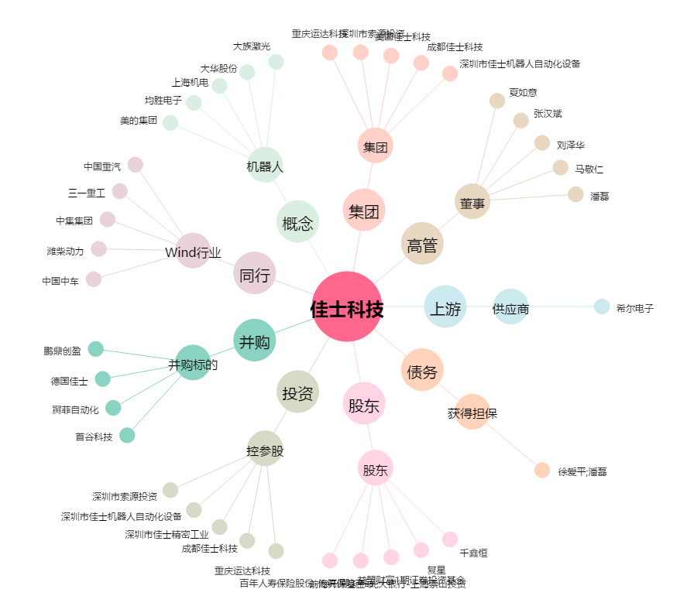
佳士科技[300193.SZ] - 关系概览图

